상품제안서
바세린 데일리 선크림 50ml | 상품코드: F23704

 |  |  |  |  |  |  | 02-412-0044 | www.easy1.co.kr
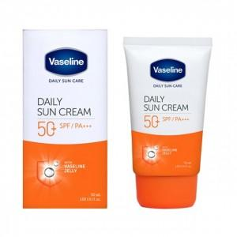

【상세/제작정보】 | <p><b><span style="font-size: 12pt;">* 배송비- 한박스 24개/ 4000원별도</span></b></p>

【인쇄/포장옵션】 | 스티커 / 포장지포장

【공급단가】 | 수량 | 100~ | 300~ | 500~ | 1,000~ | 3,000~
*VAT별도 | 단가 | 5,600원 | 5,550원 | 5,000원 | 4,950원 | 4,900원

【상품 URL】 | https://easy1.co.kr:443/src/goods_detail.php?gdno=23704

